Noter
P
Notenr. | Gælder for bestnr,: | Placering | Navn | Udskrives hvis | Aktiv/passiv landsniveau (i note til/fravalg) | Tekst | Kommentar
13-0 | Selskaber, personlige | Going Concern. |  |  |  | Her kan du skrive om Going concern mv.
13-2 | Selskaber, personlige | Væsentlig usikker hed ved indregning og måling |  |  |  | Her kan du skrive om væsentlige usikkerheder ved indregning og måling.
13-3 | Selskaber, personlige | Begivenheder efter status |  |  |  | Her kan du skrive om begivenheder efter balancedagen.
13-11 | Selskaber, personlige | Dagsværdiregulering - flerårige afgrøder |  |  |  | Flerårige afgrøder Ændring i dagsværdi flerårige afgrøder xxx.xxx -xxx.xxx
13-11 | Selskaber, personlige | Dagsværdiregulering. Ændring af lagre |  |  |  | Andre kapitalandele Ultimo x.xxx.xxx x.xxx.xxx Ændring i dagsværdi kapitalandele xxx.xxx xxx.xxx Værdipapirer Ultimo x.xxx.xxx x.xxx.xxx Ændring i dagsværdi værdipapirer xxx.xxx -xxx.xxx Finansielle kontrakter i resultat Ultimo x.xxx.xxx x.xxx.xxx Ændring i dagsværdi finansielle kontrakter xxx.xxx -xxx.xxx Finansielle kontrakter under egenkapital Ultimo x.xxx.xxx x.xxx.xxx Ændring i dagsværdi finansielle kontrakter xxx.xxx -xxx.xxx
13-12 | Selskaber, personlige | Særlige Poster. Ændring af lagre
13-21 | Selskaber, personlige | Særlige Poster. Andre driftsindtægter
13-31 | Selskaber, personlige | Særlige Poster. Andre eksterne omkostninger
13-35 | Selskaber | Personaleomkostninger. Direktør uden løn |  |  | Passiv | Selskabets registrerede direktør har ikke oppebåret løn i regnskabsåret. | Husk samtidig at indbrette antal ansatte til 1, så kommer noten Personaleomkostninger ud.
13-41 | Selskaber, personlige | Særlige Poster. Af- og nedskrivninger
13-46 | Selskaber, personlige | Særlige Poster. Nedskrivning af omsætningsaktiver
13-51 | Selskaber, personlige | Særlige Poster. Andre driftsomkostninger
13-54 | Selskaber, personlige | Særlige Poster. Resultatandele fra I/S
13-56 | Selskaber, personlige | Særlige poster. Indtjening tilknyttet virksomheder
13-58 | Selskaber, personlige | Dagsværdiregulering. Indtægter kapitalinteresser
13-59 | Selskaber, personlige | Særlige Poster. Indtægter kapitalinteresser
13-66 | Selskaber, personlige | Dagsværdiregulering. Indtægter andre kapitalandele
13-70 | Selskaber | Finansielle indtægter | Tilk.virk. |  | Passiv | Heraf renteindtægter til tilknyttede virksomheder:
13-71 | Selskaber, personlige | Dagsværdiregulering. Finansielle indtægter
13-72 | Selskaber, personlige | Særlige Poster. Finansielle indtægter
13-76 | Selskaber, personlige | Dagsværdiregulering. Nedskrivning finansielle aktiver
13-80 | Selskaber | Finansielle omkostninger. | Tilk.virk. |  | Passiv | Heraf renteudgifter til tilknyttede virksomheder:
13-81 | Selskaber, personlige | Dagsværdiregulering. Finansielle omkostninger
13-82 | Selskaber, personlige | Særlige Poster. Finansielle omkostninger
13-87 | Selskaber, personlige | Særlige Poster. Investeringsejendomme
13-210 | Selskaber, personlige | Immaterielle anlægsaktiver. Tom bemærkning
13-230 | Selskaber, personlige | Materielle anlægsaktiver. Tom bemærkning
13-240 | Selskaber | Kapitalandele oplysninger efter §97a. Finansielle anlægsaktiver | Klasse C | Der er tilknyttede virksomheder eller kapiitalinteresser og hvis det er et klasse C regnskab | Passiv | KAPITALANDELE I TILKNYTTEDE VIRKSOMHEDER / KAPITALINTERESSER
 | Selskaber
 | Selskaber |  |  |  |  | Hovedtallene for XXXXXXX pr. 31. december 20XX.
 | Selskaber
 | Selskaber |  |  |  |  | [For hver tilknyttede virksomhed og kapitalinteresse oplyses jf. ÅRL § 97a:]
 | Selskaber |  |  |  |  | * Navn, hjemsted og retsform
 | Selskaber |  |  |  |  | * Egenkapital
 | Selskaber |  |  |  |  | * Årets resultat
 | Selskaber |  |  |  |  | * Ejerandel
13-240 | Selskaber | Øvrige forhold - hvis del af koncern, oplysninger jf. §71 |  |  | Passiv | ØVRIGE FORHOLD | Ny tekst bruges kun hvis virksomheden er del af en koncern.
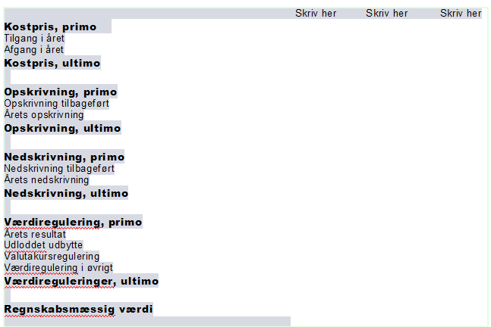
 | selskaber |  |  |  |  | Er selskabet dattervirksomhed af en koncern skal der oplyses navn og hjemsted for den modervirksomhed der afgiver koncernregnskabet jf. ÅRL §71.
13-240 | Selskaber, personlige | Lovpligtig note for finansielle anlægsaktiver |  |  | Passiv
13-241 | Selskaber, personlige | Dagsværdiregulering. Finansielle anlægsaktiver
13-350 | Selskaber, personlige | Andre tilgodehavender | Swap, basisværdi |  | Passiv | Renteswap er målt til en estimeret dagsværdi svarende til basisværdi oplyst af kreditinstitut. Basisværdien er opgjort pr. renteswapkontrakt af kreditinstituttet som nutidsværdien af de fremtidige forventede pengestrømme over kontraktens løbetid uden værdiansættelsesjusteringer. Det er ledelsens vurdering at basisværdien kan anvendes som estimat for dagsværdien.
13-351 | Selskaber, personlige | Dagsværdiregulering. Andre tilgodehavender
13-360 | Selskaber | Oplysninger jf §73, tilgode hos virksomhedsdeltager og ledelse |  |  | Passiv | Her er ingen eksempel fra landsniveau - du skal beskrive jf. ÅRL §73.
 | Selskaber |  |  |  |  | * Summen pr. ledelseskategori
 | Selskaber |  |  |  |  | * De væsentligste vilkår
 | Selskaber |  |  |  |  | * Rentefod
 | Selskaber |  |  |  |  | * Beløb tilbagebetalt i året
 | Selskaber
 | Selskaber |  |  |  |  | § 73: Har en virksomhed et tilgodehavende hos medlemmer af ledelsen, skal virksomheden angive summen af disse tilgodehavender fordelt på hver ledelseskategori. For hver kategori skal angives de væsentligste vilkår, herunder rentefod, og de beløb, der er tilbagebetalt i året. Herudover skal for hver kategori oplyses om nedskrivninger på indregnede beløb, og om der er givet afkald, herunder delvis afkald, på indregnede beløb. Er et lån optaget og indfriet i årets løb, skal det oplyses særskilt
14-450 | Selskaber | Specifikation af virksomhedskapital jf. §87 | Klasse C | Klasse C | Aktiv | Du skal jf. ÅRL § 87 a specificere hvis kapitalen består af flere klasser. Dog kun et krav i klasse C og D
 | Selskaber |  |  |  |  | * Antallet af aktier eller anparter og deres pålydende værdi skal angives for hver klasse. Ved kapitalandele uden pålydende værdi skal den bogførte pariværdi angives for hver klasse.
 | Selskaber |  |  |  |  | * For aktieselskaber skal angives antal og pålydende værdi eller ved kapitalandele uden pålydende værdi den bogførte pariværdi.
 | Selskaber |  |  |  |  | * Er der i et aktieselskab, anpartsselskab eller partnerselskab tegnet nye kapitalandele i regnskabsåret, skal antallet og den pålydende værdi eller ved kapitalandele uden pålydende værdi den bogførte pariværdi oplyses.
14-450 | Selskaber | Virksomhedskapital - Tom bemærkning
 | Selskaber |  |  |  |  | TOM BEMÆRKNING
14-550 | Selskaber, personlige | Anden gæld. Langfristede gældsforpligtelse | Swap - basisværdi |  | Passiv | Renteswap er målt til en estimeret dagsværdi svarende til basisværdi oplyst af kreditinstitut. Basisværdien er opgjort pr. renteswapkontrakt af kreditinstituttet som nutidsværdien af de fremtidige forventede pengestrømme over kontraktens løbetid uden værdiansættelsesjusteringer. Det er ledelsens vurdering at basisværdien kan anvendes som estimat for dagsværdien.
14-551 | Selskaber, personlige | Dagsværdiregulering. Langfristede gældsforpligtelser
14-610 | Selskaber, personlige | Anden gæld. Kortfristede gældsforpligtelse | Swap - basisværdi |  | Passiv | Renteswap er målt til en estimeret dagsværdi svarende til basisværdi oplyst af kreditinstitut. Basisværdien er opgjort pr. renteswapkontrakt af kreditinstituttet som nutidsværdien af de fremtidige forventede pengestrømme over kontraktens løbetid uden værdiansættelsesjusteringer. Det er ledelsens vurdering at basisværdien kan anvendes som estimat for dagsværdien.
14-611 | Selskaber, personlige | Dagsværdiregulering. Anden gæld
14-675 | Selskaber, personlige | Eventualaktiver med forslag til hvad eventualaktiver kan være |  |  | Aktiv | EVENTUALAKTIV
 |  |  |  |  |  | Her skal du skrive om eventualaktiver. Eventualaktiver kan bl.a. være:
 |  |  |  |  |  | * Skatteaktiver der ikke er indregnet
 |  |  |  |  |  | * Udfaldet af en verserende retssag, som - hvis den vindes - kan give virksomheden en erstatning.
 |  |  |  |  |  | *Udlejning af fast ejendom på en uopsigelig lejekontrakt. Her udgør den resterende lejeindtægt et eventualaktiv.
 |  |  |  |  |  | *Værdien af et uudnyttet skattemæssigt underskud.
 |  |  |  |  |  | *. En rabataftale, som på sigt kan give virksomheden en økonomisk gevinst.
 |  |  |  |  |  | *. En opkrævningsret hos en forbruger eller en virksomhed
14-675 | Selskaber | Eventualforpligtelse - Sambeskatning |  |  |  | SAMBESKATNING
14-675 | Selskaber | Eventualforpligtelse - Sambeskatning, Administrationsselskab |  |  | Aktiv | Selskabet er som administrationsselskab sambeskattet med øvrige danske tilknyttede virksomheder, og hæfter solidarisk med øvrige sambeskattede selskaber for betaling af selskabsskat samt for kildeskat på udbytter, renter og royalties. | Administrationsselskab
 |  |  |  |  |  | Skyldige selskabsskatter og kildeskatter inden for sambeskatningskredsen udgør på balancedagen t.kr. ##.
 |  |  |  |  |  | Eventuelle senere korrektioner af selskabsskatter og kildeskatter vil kunne medføre, at selskabernes hæftelse udgør et større beløb. Koncernen som helhed hæfter ikke over for andre.
14-675 | selskaber | Eventualforpligtelse - Sambeskatning, 100% ejet datterselskab |  |  | Aktiv | Selskabet er sambeskattet med moderselskabet, der er administrationsselskab. Selskabet hæfter sammen med moderselskabet og andre helejede datterselskaber solidarisk for betaling af selskabsskat samt for kildeskat på udbytter, renter og royalties. | 100 % ejet datterselskab
 |  |  |  |  |  | Den samlede skatteforpligtelse på balancedagen fremgår af moderselskabets regnskab.
14-675 | Selskaber | Eventualforpligtelse - Sambeskatning, ej 100% ejet datterselskab |  |  | Aktiv | Selskabet er sambeskattet med moderselskabet, der er administrationsselskab, og hæfter som delejet datterselskab begrænset og subsidiært med øvrige sambeskattede selskaber for betaling af selskabsskat samt for kildeskat på udbytter, renter og royalties. | IKKE 100 % ejet datterselskab
 |  |  |  |  |  | Den samlede skatteforpligtelse på balancedagen fremgår af moderselskabets regnskab.
 |  |  |  |  |  | (uddybende tekst fra Skat.dk:
 |  |  |  |  |  | De andre selskaber i sambeskatningen ("minoritetsselskaberne") hæfter kun subsidiært. Dvs. at krav kun kan rettes mod disse selskaber, hvis der forgæves er forsøgt udlæg for skattebeløb hos de selskaber, der hæfter solidarisk.
 |  |  |  |  |  | Det krav, der kan gøres gældende mod minoritetsselskaberne, er desuden begrænset til den del af kravet, der svarer til den andel af kapitalen i det hæftende selskab, der ejes direkte eller indirekte af det ultimative moderselskab.)
14-675 | Selskaber | Eventualforpligtelse - fælles momsregistrering |  | Ja til fælles-registrering af moms | Aktiv | Selskabet hæfter sammen med dattervirksomheden NN ApS solidarisk for fællesregistrering af moms.
14-675 | Selskaber, personlige | Eventualforpligtelser | Ingen | - | Aktiv | Der er ingen eventualforpligtelser
14-675 | Selskaber, personlige |  | Operationel leasing |  | Aktiv | Virksomheden har udover finansielle leasingkontrakter indgået operationelle leje- og leasingaftaler med en gennemsnitlig leasingydelse på 100 tkr. pr. år. Leasingkontrakterne har en restløbetid på 36 mdr. med en samlet restleasingydelse på 300 tkr.
 | Selskaber, personlige | Pantsætninger og sikkerhedsstillelser |  |  |  | PANTSÆTNINGER OG SIKKERHEDSSTILLELSER
14-680 | Selskaber, personlige | Pantsætninger og sikkerhedsstillelser | Ingen (Type 10) | - | Aktiv | Der er ingen pantsætninger og sikkerhedsstillelser
14-680 | Selskaber, personlige | Pantsætninger og sikkerhedsstillelser | Virk. Pant (Type 20) |  | Aktiv | Til sikkerhed for gæld til realkreditinstitutter, XX.XXX tkr., er der givet pant i grunde og bygninger, hvis regnskabsmæssige værdi pr. 31. december 20XX udgør XX.XXX tkr. Af virksomhedens øvrige inventar og driftsmidler, hvis regnskabsmæssige værdi pr. 31. december 20XX udgør XX.XXX tkr., skønnes XX.XXX tkr. at være omfattet af pantsætningen. Af virksomhedens besætning, hvis regnskabsmæssige værdi pr. 31. december 20XX udgør XX.XXX tkr., skønnes XX.XXX tkr. at være omfattet af pantsætningen. | Eksemplet er udvidet til også at kunne indeholde besætning og øvrig inventar og driftsmidler. Tekst med blå farve er ikke med i 513 og 543
 | Selskaber, personlige |  |  |  |  | Virksomheden har udstedt ejerpantebreve på i alt X.XXX tkr., der giver pant i ovenstående grunde og bygninger samt materielle anlægsaktiver. Heraf er ejerpantebreve på i alt X.XXX tkr. deponeret til sikkerhed for bankgæld, medens ejerpantebreve på i alt XXX tkr. er i virksomhedens besiddelse.
 | Selskaber, personlige |  |  |  |  | Produktionsanlæg og maskiner, hvor den regnskabsmæssige værdi pr. 31. december 2013 udgør XXX tkr., jf. anlægsnoten, er finansieret ved finansiel leasing. Leasingforpligtelser er pr. 31. december 2013 opgjort til XXX tkr.
 | Selskaber, personlige |  |  |  |  | Til sikkerhed for bankgæld på X.XXX tkr. har virksomheden stillet virksomhedspant på nominelt X.XXX kr. Virksomhedspantet omfatter følgende aktiver, hvis regnskabsmæssige værdi på balancedagen udgør:
 | Selskaber, personlige
 | Selskaber, personlige |  |  |  |  | Immaterielle aktiver X.XXX
 | Selskaber, personlige |  |  |  |  | Husdyr X.XXX
 | Selskaber, personlige |  |  |  |  | Beholdninger X.XXX
 | Selskaber, personlige |  |  |  |  | Tilgodehavender fra salg X.XXX
 | Selskaber, personlige |  |  |  |  | Værdipapirer X.XXX
 |  |  |  |  | Aktiv | Bogført værdi af pantsatte aktiver er udelukkende oplyst ud fra den i årsrapporten anvendte fordeling. Herudover skal tillægges evt. bogført værdi af driftsmateriel mv., som vil være omfattet af pantet i henhold til tinglysningsloven.
14-680 | Selskaber landbrug, personlige landbrug | Pantsætninger og sikkerhedsstillelser | Købekontrakt (Type 30) |  | Aktiv | Produktionsanlæg og maskiner, hvor den regnskabsmæssige værdi pr. 31. december 202x udgør XXX tkr., er finansieret ved købekontrakt. Kontraktgælden er pr. 31. december 202x opgjort til XXX tkr.
14-680 | Selskaber landbrug, personlige landbrug | Pantsætninger og sikkerhedsstillelser | Transport (Type 40) | - | Passiv | Til sikkerhed for gæld til realkreditinstitutter, XX.XXX tkr., er der givet pant i grunde og bygninger, hvis regnskabsmæssige værdi pr. 31. december 20XX udgør XX.XXX tkr. Af virksomhedens øvrige inventar og driftsmidler, hvis regnskabsmæssige værdi pr. 31. december 20XX udgør XX.XXX tkr., skønnes XX.XXX tkr. at være omfattet af pantsætningen. Af virksomhedens besætning, hvis regnskabsmæssige værdi pr. 31. december 20XX udgør XX.XXX tkr., skønnes XX.XXX tkr. at være omfattet af pantsætningen. | Eksemplet er udvidet til også at kunne indeholde besætning og øvrig inventar og driftsmidler.
 | Selskaber landbrug, personlige landbrug |  |  |  |  | Virksomheden har udstedt ejerpantebreve på i alt X.XXX tkr., der giver pant i ovenstående grunde og bygninger samt materielle anlægsaktiver. Heraf er ejerpantebreve på i alt X.XXX tkr. deponeret til sikkerhed for bankgæld, medens ejerpantebreve på i alt XXX tkr. er i virksomhedens besiddelse.
 | Selskaber landbrug, personlige landbrug |  |  |  |  | Produktionsanlæg og maskiner, hvor den regnskabsmæssige værdi pr. 31. december 2013 udgør XXX tkr., jf. anlægsnoten, er finansieret ved finansiel leasing. Leasingforpligtelser er pr. 31. december 2013 opgjort til XXX tkr.
 | Selskaber landbrug, personlige landbrug |  |  |  |  | Til sikkerhed for bankgæld har virksomheden stillet transport i: Slagteriafregninger fra Danish Crown EU-indbetalinger Mejeriafregninger fra Arla
 | Selskaber landbrug, personlige landbrug
 | Selskaber landbrug, personlige landbrug |  |  |  |  | Immaterielle aktiver X.XXX
 | Selskaber landbrug, personlige landbrug |  |  |  |  | Husdyr X.XXX
 | Selskaber landbrug, personlige landbrug |  |  |  |  | Beholdninger X.XXX
 | Selskaber landbrug, personlige landbrug |  |  |  |  | Tilgodehavender fra salg X.XXX
 | Selskaber landbrug, personlige landbrug |  |  |  |  | Værdipapirer X.XXX
 | Selskaber landbrug, personlige landbrug |  |  |  |  | Bogført værdi af pantsatte aktiver er udelukkende oplyst ud fra den i årsrapporten anvendte fordeling. Herudover skal tillægges evt. bogført værdi af driftsmateriel mv., som vil være omfattet af pantet i henhold til tinglysningsloven.
14-680 | Selskaber landbrug, personlige landbrug | Pantsætninger og sikkerhedsstillelser | Pant & købekontrakt (Type 50) |  | Passiv | Til sikkerhed for gæld til realkreditinstitutter, XX.XXX tkr., er der givet pant i grunde og bygninger, hvis regnskabsmæssige værdi pr. 31. december 20XX udgør XX.XXX tkr.Af virksomhedens øvrige inventar og driftsmidler, hvis regnskabsmæssige værdi pr. 31. december 20XX udgør XX.XXX tkr. , skønnes XX.XXX tkr. at være omfattet af pantsætningen. Af virksomhedens besætning, hvis regnskabsmæssige værdi pr. 31. december 20XX udgør XX.XXX tkr., skønnes XX.XXX tkr. at være omfattet af pantsætningen. | Nyt eksempel med virksomhedspant og købekontrakt på maskiner. Tekst med blå farve er ikke med i 513 og 543
 | Selskaber landbrug, personlige landbrug |  |  |  |  | Virksomheden har udstedt ejerpantebreve på i alt X.XXX tkr., der giver pant i ovenstående grunde og bygninger samt materielle anlægsaktiver. Heraf er ejerpantebreve på i alt X.XXX tkr. deponeret til sikkerhed for bankgæld, medens ejerpantebreve på i alt XXX tkr. er i virksomhedens besiddelse.
 | Selskaber landbrug, personlige landbrug |  |  |  |  | Produktionsanlæg og maskiner, hvor den regnskabsmæssige værdi pr. 31. december 202x udgør XXX tkr., er finansieret ved købekontrakt. Kontraktgælden er pr. 31. december 202x opgjort til XXX tkr.
 | Selskaber landbrug, personlige landbrug |  |  |  |  | Til sikkerhed for bankgæld på X.XXX tkr. har virksomheden stillet virksomhedspant på nominelt X.XXX kr. Virksomhedspantet omfatter følgende aktiver, hvis regnskabsmæssige værdi på balancedagen udgør:
 | Selskaber landbrug, personlige landbrug
 | Selskaber landbrug, personlige landbrug |  |  |  |  | Immaterielle aktiver X.XXX
 | Selskaber landbrug, personlige landbrug |  |  |  |  | Husdyr X.XXX
 | Selskaber landbrug, personlige landbrug |  |  |  |  | Beholdninger X.XXX
 | Selskaber landbrug, personlige landbrug |  |  |  |  | Tilgodehavender fra salg X.XXX
 | Selskaber landbrug, personlige landbrug |  |  |  |  | Værdipapirer X.XXX
 | Selskaber landbrug, personlige landbrug |  |  |  |  | Bogført værdi af pantsatte aktiver er udelukkende oplyst ud fra den i årsrapporten anvendte fordeling. Herudover skal tillægges evt. bogført værdi af driftsmateriel mv., som vil være omfattet af pantet i henhold til tinglysningsloven.
14-680 | Selskaber landbrug, personlige landbrug | Pantsætninger og sikkerhedsstillelser | Transport + kontrakt (Type 60) | - | Passiv | Til sikkerhed for gæld til realkreditinstitutter, XX.XXX tkr., er der givet pant i grunde og bygninger, hvis regnskabsmæssige værdi pr. 31. december 20XX udgør XX.XXX tkr.Af virksomhedens øvrige inventar og driftsmidler, hvis regnskabsmæssige værdi pr. 31. december 20XX udgør XX.XXX tkr. , skønnes XX.XXX tkr. at være omfattet af pantsætningen. Af virksomhedens besætning, hvis regnskabsmæssige værdi pr. 31. december 20XX udgør XX.XXX tkr., skønnes XX.XXX tkr. at være omfattet af pantsætningen. | Nyt Eksempel for transport, hvor produktionsanlæg og maskiner er finansieret ved købekontrakt. .
 | Selskaber landbrug, personlige landbrug |  |  |  |  | Virksomheden har udstedt ejerpantebreve på i alt X.XXX tkr., der giver pant i ovenstående grunde og bygninger samt materielle anlægsaktiver. Heraf er ejerpantebreve på i alt X.XXX tkr. deponeret til sikkerhed for bankgæld, medens ejerpantebreve på i alt XXX tkr. er i virksomhedens besiddelse.
 | Selskaber landbrug, personlige landbrug |  |  |  |  | Produktionsanlæg og maskiner, hvor den regnskabsmæssige værdi pr. 31. december 202x udgør XXX tkr., er finansieret ved købekontrakt. Kontraktgælden er pr. 31. december 202x opgjort til XXX tkr.
 | Selskaber landbrug, personlige landbrug |  |  |  |  | Til sikkerhed for bankgæld har virksomheden stillet transport i: Slagteriafregninger fra Danish Crown EU-indbetalinger Mejeriafregninger fra Arla
 | Selskaber landbrug, personlige landbrug
 | Selskaber landbrug, personlige landbrug |  |  |  |  | Immaterielle aktiver X.XXX
 | Selskaber landbrug, personlige landbrug |  |  |  |  | Husdyr X.XXX
 | Selskaber landbrug, personlige landbrug |  |  |  |  | Beholdninger X.XXX
 | Selskaber landbrug, personlige landbrug |  |  |  |  | Tilgodehavender fra salg X.XXX
 | Selskaber landbrug, personlige landbrug |  |  |  |  | Værdipapirer X.XXX
 | Selskaber landbrug, personlige landbrug |  |  |  |  | Bogført værdi af pantsatte aktiver er udelukkende oplyst ud fra den i årsrapporten anvendte fordeling. Herudover skal tillægges evt. bogført værdi af driftsmateriel mv., som vil være omfattet af pantet i henhold til tinglysningsloven.
14-685 | selskaber | Nærstående parter. Tom bemærkning |  |  | Aktiv | Nærstående parter tom tekst note

Assistance ved opstilling (D)
Tilbage til indholdsfortegnelse

Notenr. | Gælder for bestnr.: | Udskrives hvis | Aktiv/passiv landsniveau (i note til/fravalg) | Tekst | Kommentar
D-1510 | 586.686 |  |  | Formålet med vores assistance er at hjælpe virksomhedens ejer med at opstille regnskabet på en forståelig og overskuelig måde og sikre at lovens krav til opstilling af regnskaber overholdes.
D-1511 | 586.686 |  |  | Formålet med vores assistance er at hjælpe virksomhedens ejer med at opstille årsrapporten på en forståelig og overskuelig måde og sikre at lovens krav til opstilling af regnskaber for klasse A-virksomheder overholdes.
D-1520 | 586.686 |  |  | PLANLÆGNING
 | 586.686 |  |  | Er kundeaccept udfyldt - herunder vurdering af uafhængighed?
 | 586.686 |  |  | Er der udarbejdet kundeaftale og aftalebrev for denne opgave?
 | 586.686 |  |  | Er kendskab til kunden udfyldt og arkiveret?
 | 586.686 |  |  | Har vi modtaget det materiale vi har anmodet om fra kunden?
 | 586.686 |  |  | Er der problemer i forhold til Hvidvaskloven?
 | 586.686 |  |  | Er der konstateret økonomisk kriminalitet som skal indberettes til SØIK efter revisorlovens §22
 | 586.686 |  |  | Opfylder virksomheden betingelserne for, at assistanceerklæring kan afgives? F.eks. vedr. going concern.
D-1530 | 586.686 |  |  | UDFØRELSE
 | 586.686 |  |  | Er opstillingen af regnskabet gennemført?
 | 586.686 |  |  | Er spørgsmål til afklaring og affødte rettelser heraf gennemført, samt alle aktive notater lukket? | Tilføjelse af tekst
 | 586.686 |  |  | Er dokumentation fra opgørelsen arkiveret?
 | 586.686 |  |  | Er poster, der medfører reguleringer mellem det regnskabsmæssige og skattemæssige resultat vurderet?
 | 586.686 |  |  | Er det udskrevne regnskab gennemgået for korrekt opstilling i henhold til begrebsrammen (f.eks. Årsregnskabsloven, skattelovgivningen og lign.)?
 | 586.686 |  |  | Er der foretaget vurdering af going concern og udarbejdet dokumentation for dette?
 | 586.686 |  |  | Er alle væsentlige poster i regnskabet vurderet og dokumenteret?
 | 586.686 |  |  | Er alle betydelige vurderinger og beregninger drøftet med den daglige ledelse og dokumenteret?
 | 586 |  |  | Er anvendt regnskabs- og/eller skattepraksis gennemgået/anvendt korrekt?
 | 686 |  |  | Er anvendt skattepraksis gennemgået?
 | 586.686 |  |  | Er sammenhængen mellem tekst og tal i regnskabet kontrolleret?
 | 586 |  |  | Er pantsætninger, sikkerhedsstillelser og eventualforpligtelser i øvrigt gennemgået ?
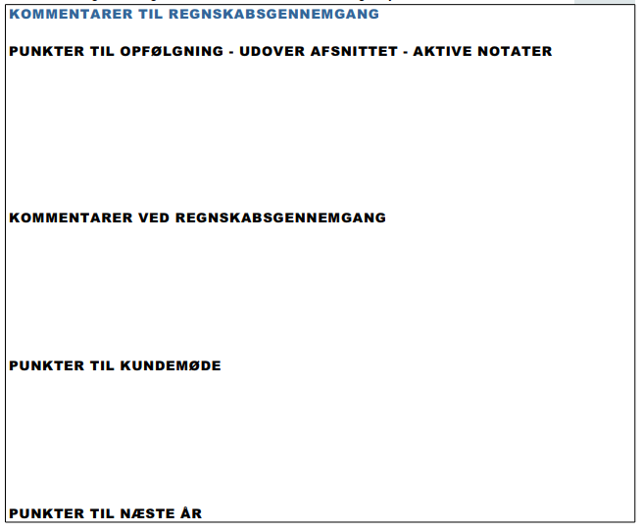
 | 586.686 |  |  | Er regnskabet gennemlæst uden fund af væsentlige fejlinformationer?
 | 586.686

D-1540 | 586.686 |  |  | ERKLÆRING
 | 586.686 |  |  | Kan vi på det foreliggende grundlag afgive en erklæring om opstilling af regnskab?
 | 586.686 |  |  | Er det sikret, at virksomheden opfylder betingelserne for, at assistanceerklæring kan afgives, her-under, at evt. going concern udfordringer er korrekt behandlet i regnskabet?
D-1550 | 586.686 |  |  | KONKLUSION
 | 586 |  |  | Er det foreliggende regnskab udarbejdet i overensstemmelse med gældende lovgivning for regnskabs-/indkomståret?
 | 686 |  |  | Er det foreliggende regnskab udarbejdet i overensstemmelse med gældende lovgivning for indkomståret?
 | 586.686 |  |  | Er revisor uafhængig af kunden? (er svaret Nej, skal det fremgå af erklæring om opstilling af regnskab, at revisor IKKE er uafhængig af kunden)
D-1560 | 586.686 |  |  | LEDELSENS ANSVAR FOR OPSTILLING
 | 586.686 |  |  | Er ledelsens regnskabserklæring modtaget i underskrevet stand?

vejledning til regnearket
Tilbage til indholdsfortegnelse
Vejledning til brug af regnearket | Sortering pr. regnskabstype

Regnearket består af en fane for hver type erklæring. Dog er Anvendt regnskabspraksis delt på flere faner. | Under "gælder for bestnr." kan I trykke på pilen. Der kommer en drop down menu frem. Her kan du med fordel vælge "tekstfiltre" og "Brugerdefineret tilter". For så kan du vælge et filter der Indeholder netop det bestillingsnummer du har brug for.

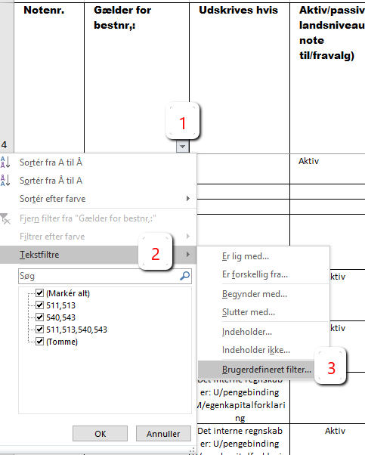
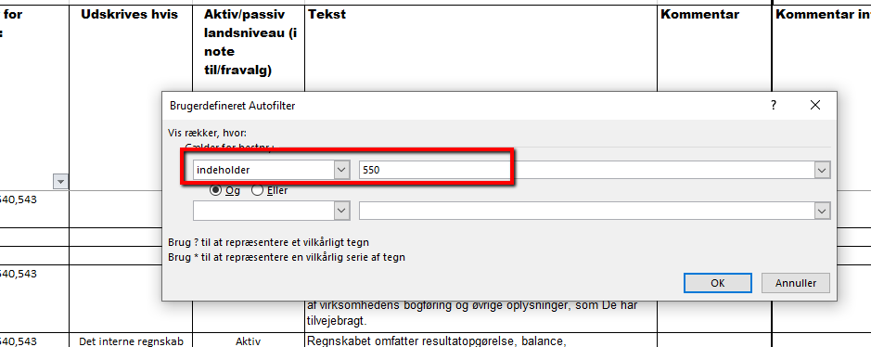
Fanernes opbygning
Notenummer:
Det første nummer angiver hvilket afsnit I årsrapporten bemærkningen kommer ud i.
de sidste 4 cifre, er et fortløbende notenummer.
Alt. 1 eller 2, betyder at man enten kan vælge alt. 1 eller alt. 2.
Del. 1 mv., betyder at man har flere muligheder at vælge imellem. Den ene udelukker ikke den anden.

Gælder for best.nr.
Du kan via en drop down menue hvilke tekster der er mulighed for i hvert enkelt bestillingsnummer.

Udskrives ikke:
Bemærkningsmodulet er bygget op efter to former for automatiske drops.
1) Styringen af bestillingsnumre de enkelte bemærkninger gælder for.
2) I kolonnen "udskrives ikke" er det med ord beskrevet hvornår teksterne evt. vil blive droppet automatisk.

Aktiv/passiv
Her kan du se om bemærkningen er aktiv eller passiv på landsniveau. | Personlige landbrug | Selskaber Landbrug
 | Der skal være flueben i alle de muligheder, hvor 511 indgår | Der skal være flueben i alle de muligheder, hvor 540 indgår

Tekst | Personlige Andre erhverv | Selskaber Andre erhverv
I tekstkolonnen står den tekst der kommer ud i regnskabet. Står der en blå tekst, er det her du evt. skal redigere i teksten på ejendomsniveau. | Der skal være flueben i alle de muligheder, hvor 513 indgår | Der skal være flueben i alle de muligheder, hvor 543 indgår

 |  | Selskaber skat
 |  | Der skal være flueben i alle de muligheder, hvor 616 indgår

 | Specifikationer til årsrapporten
 | Der skal være flueben i alle de muligheder, hvor 550 indgår

